Semanal
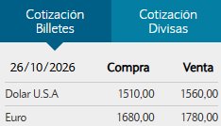
2026-10-27 | 2026-44 |  |  |  |  | Pago Total Semana 44 | USD 1,635,868.07 | $ 2,551,954,185.73 | V1 | V2 |  | U$D | $ 1,560.00
 |  |  |  |  |  |  |  |  |  |  |  | EUR | $ 1,780.00
 |  |  |  |  |  | Efectivo | USD 2,195.65 | $ 3,425,217.59 | $ 1,145,217.59 | $ 2,280,000.00 | - |  | -$ 1,574,782.41
 |  |  |  |  |  | Transferencia | USD 242,006.07 | $ 377,529,463.95 | $ 377,529,463.95 | $ - | - |  |  | $ 346,129,463.95
 |  |  |  |  |  | Emisión/endoso cheques | USD 1,391,666.35 | $ 2,170,999,504.19 | $ 1,631,089,710.92 | $ 539,909,793.27 | -
 |  |  |  |  |  |  | $ - | -

Semana | Proveedor | Descripción | FTP | Rubro | Vía | Forma de pago | Divisa | $ | Importe AR$ | Importe U$D | Obs. | Fecha_Cheque | SemanaCh | OP | Estado
2026-44 | AEB | Insumos Bodega | Total | Deuda | 1 | Cheque | $ | $ 1,223,150.00 | $ 1,223,150.00 | USD 784.07 |  |  | 44
2026-44 | Aguero Sebastian A. | Agua | Total | Servicio | 1 | Transferencia | $ | $ - | $ - | USD - |  |  | 44 |  | Semana
2026-44 | Alarcon Julio | Campaña 2026 | Parcial | Deuda Fruta 26 | 2 | Cheque | U$D | $ 2,908.78 | $ 4,537,690.76 | USD 2,908.78 |  |  | 44
2026-44 | Alarcon Julio | Campaña 2026 | Parcial | Deuda Fruta 26 | 2 | Cheque | $ | $ - | $ - | USD - |  |  | 44
2026-44 | Alarcon Matias | Servicio pulpeado nueces 2026 | Parcial | Deuda | 2 | Cheque | $ | $ 3,058,665.00 | $ 3,058,665.00 | USD 1,960.68 |  |  | 44
2026-44 | Aleua Jorge Nadin | Repuestos - Correas B-110 | Total | Deuda | 1 | Transferencia | $ | $ 207,341.97 | $ 207,341.97 | USD 132.91 |  |  | 44
2026-44 | Aleua Jorge Nadin | Repuestos - Correas B-110 | Total | Deuda | 1 | Transferencia | $ | $ 168,998.28 | $ 168,998.28 | USD 108.33 |  |  | 44
2026-44 | Altasur | Corchos bodega - Deuda 2024/2025 | Total | Deuda | 1 | Cheque | EUR | $ 4,682.70 | $ 8,335,206.00 | USD 5,343.08 |  |  | 44
2026-44 | Alvarez Raul | Fletes campaña 2026 | Total | CCHC | 2 | Efectivo | $ | $ 210,500.00 | $ 210,500.00 | USD 134.94 |  |  | 44 | OPN-8044 | Pagado
2026-44 | Amenduni Nicolas SPA | Planta de aceite | Total | Deuda | 1 | Transferencia | EUR | $ 195,400.00 | $ 347,812,000.00 | USD 222,956.41 | 223400 |  | 44
2026-44 | Andina Motor SA | Service 40000 KM S10 - Floriana Rondina | Total | Nuevo | 1 | Efectivo | $ | $ 579,360.17 | $ 579,360.17 | USD 371.38 |  |  | 44 | OPN-13114 | Pagado
2026-44 | Answere Soft SRL | Renovación Licencia Anual (sistema salon de ventas) | Total | Deuda | 1 | Transferencia | $ | $ 605,000.00 | $ 605,000.00 | USD 387.82 |  |  | 44 |  | Semana
2026-44 | Aqua Drip SRL | Campaña 2025 | Total | Deuda Fruta 25 | 1 | Cheque | U$D | $ 4,766.00 | $ 7,434,960.00 | USD 4,766.00 |  |  | 44
...

Pago Semana
Pagos y proyección de pagos semanal
Proyección efectivo semanal

Semana | Estado | Vía | Forma de pago | U$D | AR$ | % - AR$ | Semana | Estado | Vía | Forma de pago | AR$ | Suma de Importe U$D | % - AR$ | Semana | Estado | Vía | Proveedor | Forma de pago | AR$ | % - AR$
2026-44 | Pagado | 1 | Cheque | USD 9,945.33 | $ 15,514,710.75 | 78.21% | 2026-44 | Semana | 1 | Efectivo | $ 1,059,194.08 | USD 678.97 | 37.31% | Total general |  |  |  |  |  | #DIV/0!
 |  |  | Efectivo | USD 1,673.73 | $ 2,611,018.46 | 13.16% |  |  | 2 | Efectivo | $ 1,780,000.00 | USD 1,141.03 | 62.69%
 |  |  | Transferencia | USD 321.15 | $ 501,000.00 | 2.53% |  | Total Semana |  |  | $ 2,839,194.08 | USD 1,820.00 | 100.00%
 |  |  |  |  |  |  | Total 2026-44 |  |  |  | $ 2,839,194.08 | USD 1,820.00 | 100.00%
 |  | 2 | Cheque | USD 76.92 | $ 120,000.00 | 0.60% | Total general |  |  |  | $ 2,839,194.08 | USD 1,820.00 | 100.00%
 |  |  | Efectivo | USD 699.04 | $ 1,090,500.00 | 5.50%

 | Total Pagado |  |  | USD 12,716.17 | $ 19,837,229.21 | 100.00%

Total 2026-44 |  |  |  | USD 12,716.17 | $ 19,837,229.21 | 100.00%
Total general |  |  |  | USD 12,716.17 | $ 19,837,229.21 | 100.00%

Deuda Proveedores
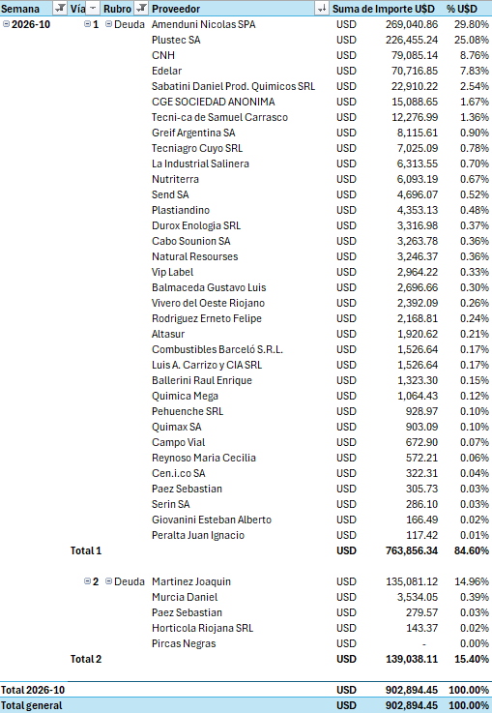
Deuda Proveedores
Semana | Vía | Rubro | Proveedor | Suma de Importe U$D | % U$D
2026-31 | 1 | Deuda | Casulli Gas SRL | USD 1,955.42 | 19.70% | #REF!
 |  |  | Plastiandino SA | USD 656.66 | 6.62%
 | Total 1 |  |  | USD 2,612.08 | 26.32%

 | 2 | Deuda | Paez Sebastian | USD 5,930.13 | 59.75%
 |  |  | Fernandes Eduardo T | USD 420.64 | 4.24%
 |  |  | Zalazar Juan Nicolas | USD 320.51 | 3.23%
 |  |  | Murcia Daniel | USD 320.51 | 3.23%
 |  |  | Olmos Jose | USD 320.51 | 3.23%
 | Total 2 |  |  | USD 7,312.31 | 73.68%

Total 2026-31 |  |  |  | USD 9,924.39 | 100.00%
Total general |  |  |  | USD 9,924.39 | 100.00%

